상품제안서
라인 리갈패드 B5 스티커 | 상품코드: F26356

 |  |  |  |  |  |  | 02-412-0044 | www.easy1.co.kr
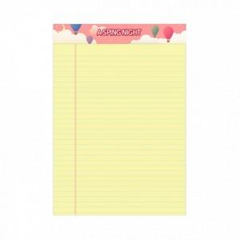

【상세/제작정보】 | 스티커인쇄 별도문의 * 노트색상 : 노랑 * 노트인쇄 : 스티커인쇄(컬러4도) (+0원)

【인쇄/포장옵션】 | 스티커 / OPP(비닐)

【공급단가】 | 수량 | 100~ | 300~ | 500~ | 1,000~ | 3,000~
*VAT별도 | 단가 | 1,500원 | 1,470원 | 1,440원 | 1,400원 | 1,380원

【상품 URL】 | http://www.easy1.co.kr/src/goods_detail.php?gdno=26356

